12.25-12.31作業任務問題
問1、2、3、6、8、10
1. 詢問VU3檔案命名是否有禁用字:例如header、footer，會造成異常
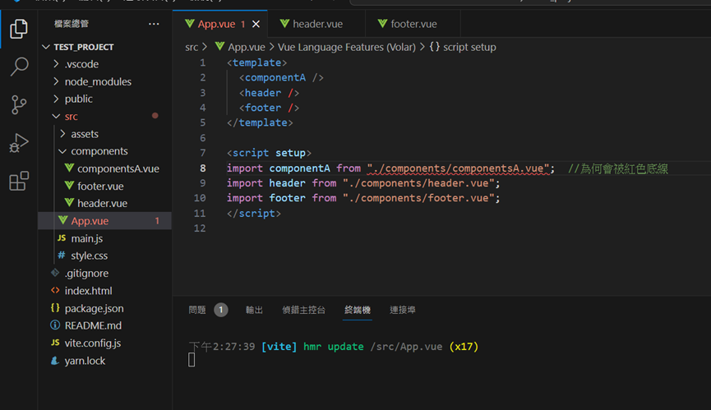
2. 新專案header、footer區塊重疊

3. 問Ctrl +D統一修改功能如何使用

4. 實際展示 EM 與 REM 的差異
還有詢問VH和VW，要詢問網頁寬度常用的單位舉例PX em rem Vh和VW或
width:calc(50%-5px)用法 |  |  | OK

5. 六角RWD作業詢問
codepen
示範範例https://codepen.io/yunhsiu/pen/dyropQJ

6. https://codepen.io/Will-Chou/pen/ExMaKpd
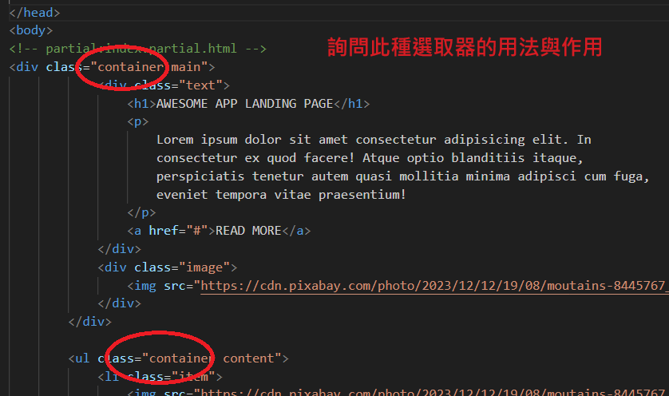
 | 7. | 老師待補充
/* 基线对齐 */
align-items: baseline;
align-items: first baseline;
align-items: last baseline; /* 溢出对齐（仅用于位置对齐） */
align-items: safe center;
align-items: unsafe center;

/* 全局值 */
align-items: inherit;
align-items: initial;
align-items: revert;
align-items: revert-layer;
align-items: unset;
8. Vue3 基礎教學 - EP9 - 父子組件溝通、傳資料【Proladon】
11:26 -21:07都壞掉，無法F12印出值
9. GIT有安裝，無法被使用

10. CSS權重問題
https://codepen.io/Will-Chou/pen/PoLwGZB

 | 六角助教有解釋過，但還是不大清楚

 | 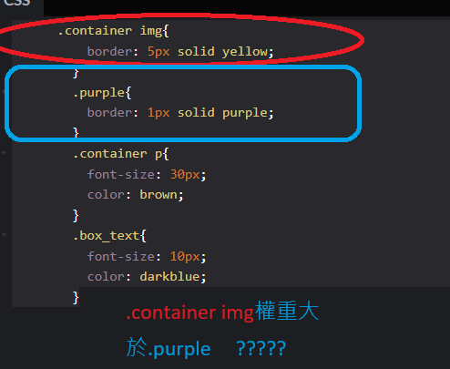

12.18-12.24作業任務問題
1. 詢問此CSS選取器的用法
<!DOCTYPE html>
<html lang="en">
<head>
<meta charset="UTF-8">
<meta name="viewport" content="width=device-width, initial-scale=1.0">
<title>Spritesheet Example</title>
<style>
body {
margin: 0;
padding: 0;
}

.sprite {
width: 100px;
height: 100px;
background-image: url('spritesheet.png'); /* 替換成你的雪碧圖路徑 */
background-size: 300px 200px; /* 設定雪碧圖顯示的大小 */
border: 1px solid #ccc;
}

/* 指定要顯示的小圖片的位置 */
.sprite.small-image {
background-position: -150px -100px; /* 請根據你的雪碧圖和小圖片的實際位置調整 */
}
</style>
</head>
<body>
<div class="sprite small-image"></div>
</body>
</html>

2. 詢問雪碧圖如何製作
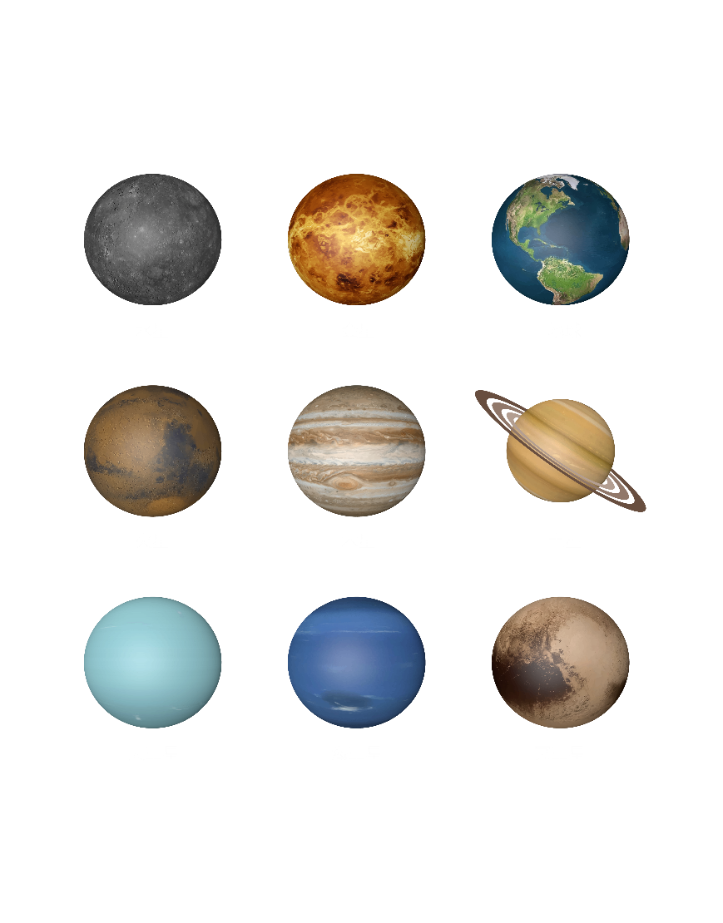

圖片太大，不知如何操作

3. 詢問getElementById與queryselector差異
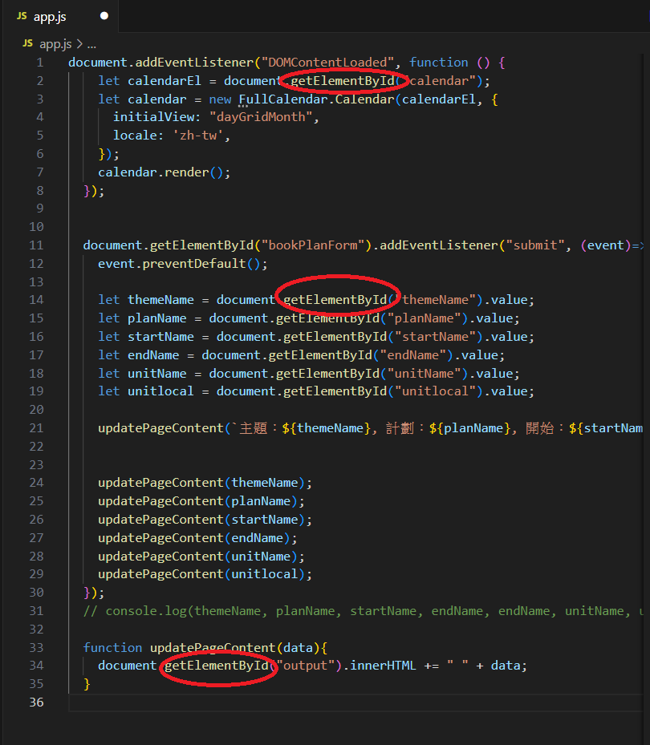

可否改用queryselector結果是否會不一樣

4. 詢問VU3檔案命名是否有禁用字:例如header、footer，會造成異常

5. Vue3 基礎教學 - EP7 - computed 計算屬性【Proladon】26:00卡住

ALL已解決

